运营规划表
贡天下特产网微信公众平台运营规划
实现功能 | 功能内容 | 效果示意 | 负责对接 |  | 费用
 |  |  | 汪氏 | 贡天下
个性化定制: 导航栏功能菜单开发：3个主菜单，每个含5个子菜单共15个子菜单 | 3个主菜单：热力活动、送礼管家、客户服务。其中，热力活动：今日特价、限时团购、各管促销、互动送礼、我要团购；送礼管家：商务送礼、馈赠亲友、员工福利、滋补养生、美容养颜；客户服务：原产地追溯、运费查询、美食笑话、小贡谈心 | 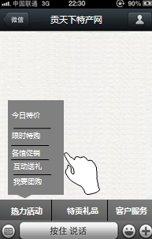 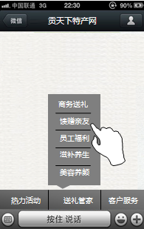 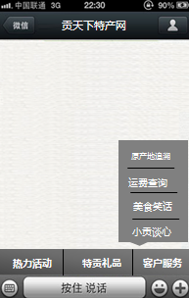 | 汪氏通过技术实现导航栏大转盘、刮刮卡、在线答题等微互动 | 配合汪氏完成母导航栏及子导航栏设置（包括具体图文内容） | 2万
微网站 | 精美微网站，多种模版，自由拼接，全面展示贡天下的服务及产品。 |  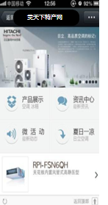  | 汪氏通过技术实现微网站 | 配合整理完成微网站具体图文内容 | 2万
微互动 | 大转盘、刮刮卡、在线答题客户互动增强粉丝忠诚度及粘度 | 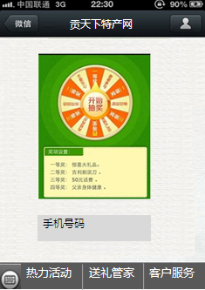 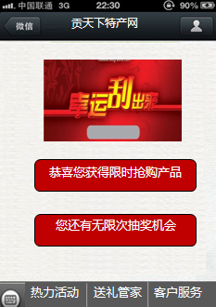 | 汪氏通过技术实现大转盘、刮刮卡、在线答题等微互动 | 配合完成微互动具体互动图文内容 | 5000
在线咨询 | 通过端口开放链接技术打通微信公众平台在线客服与QQ客服、网站客服等的客服体系，打造移动手机端的24小时在线客服，使客户的疑问第一时间得到反馈提升顾客冲动消费的销量。 | 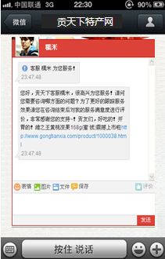 | 通过端口开放技术实现在线客服 |  | 2万
微会员 | 用户注册成为电子会员卡用户即享好礼，并对用户数据进行 分组，进行精准推送，从而达到销售目的 | 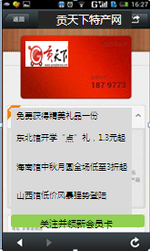 | 汪氏通过技术实现微会员功能 |  | 2万
一键拨号 | 一键拨号到贡天下客服电话 | 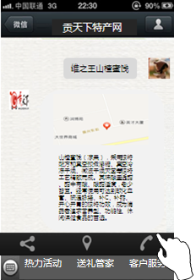 | 汪氏通过技术实现一键拨号 |  | 2500
一键分享 | 一键分享到新浪微博、腾讯微博等各主流社交平台 | 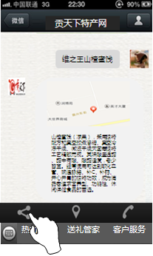 | 汪氏通过技术实现一键分享 |  | 2500
智能回复 | 被添加微网站自动回复；大转盘、刮刮卡、在线答题自动回复；音频自动回复；地理位置自动回复；视频自动回复 | 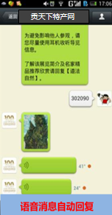 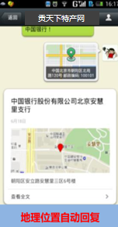  |  | 配合完成自定义内容整理 | 1万
优惠执行价 |  |  |  |  | 10万

